podział na subregiony

Podział Wielkopolski na subregiony wg przynależności powiatowych urzędów pracy do Oddziałów Wojewódzkiego Urzędu Pracyw Poznaniu
 | powrót do spisu tabel

Tab. 3.1
Tabela 3. Osoby bezrobotne w Wielkopolsce ogółem - listopad 2019 r. |  |  |  |  |  |  |  | Powrót do spisu tabel
3.1 Liczba, zmiany i płynność bezrobocia
L.p. | Powiaty | Liczba bezrobotnych w końcu miesiąca | % wzrost/spadek bezrobotnych |  | dane z miesiąca sprawozdawczego
 |  |  | w stosunku do października 2019 r. | w stosunku do listopada 2018 r. | napływ | odpływ
 |  |  |  |  |  | ogółem | z powodu podjęcia pracy
1. | chodzieski | 1,340 | 1.1 | 5.9 | 245 | 231 | 78
2. | czarnkowsko -trzcianecki | 1,332 | 4.7 | -5.3 | 304 | 244 | 148
3. | gnieźnieński | 1,781 | 0.1 | -25.7 | 395 | 393 | 145
4. | gostyński | 1,633 | 1.2 | -6.4 | 236 | 216 | 128
5. | grodziski | 735 | -3.7 | -23.4 | 103 | 131 | 83
6. | jarociński | 991 | -0.6 | -5.0 | 155 | 161 | 84
7. | kaliski | 1,920 | 5.6 | -1.9 | 387 | 286 | 149
7a. | - powiat ziemski | 682 | 2.6 | -10.0 | 116 | 99 | 59
7b. | - m. Kalisz | 1,238 | 7.3 | 3.3 | 271 | 187 | 90
8. | kępiński | 547 | 4.2 | -5.7 | 105 | 83 | 59
9. | kolski | 1,276 | 2.3 | -3.5 | 269 | 240 | 117
10. | koniński | 5,555 | 3.6 | -8.9 | 968 | 776 | 353
10a. | - powiat ziemski | 3,640 | 4.8 | -6.0 | 640 | 474 | 224
10b. | - m. Konin | 1,915 | 1.4 | -14.0 | 328 | 302 | 129
11. | kościański | 831 | -2.6 | -8.9 | 171 | 193 | 100
12. | krotoszyński | 1,008 | 2.5 | -9.7 | 176 | 151 | 92
13. | leszczyński | 1,621 | -1.0 | -12.8 | 260 | 276 | 175
13a. | - powiat ziemski | 585 | -3.8 | -14.1 | 92 | 115 | 79
13b. | - m. Leszno | 1,036 | 0.7 | -12.1 | 168 | 161 | 96
14. | międzychodzki | 529 | 2.9 | -7.0 | 125 | 110 | 65
15. | nowotomyski | 689 | 1.6 | 8.0 | 139 | 128 | 87
16. | obornicki | 633 | 2.3 | -25.3 | 137 | 123 | 57
17. | ostrowski | 1,809 | -0.5 | -9.4 | 361 | 371 | 193
18. | ostrzeszowski | 972 | 1.9 | -5.2 | 160 | 142 | 79
19. | pilski | 2,304 | 1.5 | -7.7 | 475 | 442 | 194
20. | pleszewski | 930 | 1.9 | 3.8 | 178 | 161 | 87
21. | poznański | 5,937 | -0.1 | -14.3 | 1,177 | 1,185 | 668
21a. | - powiat ziemski | 2,121 | -1.2 | -18.8 | 402 | 427 | 226
21b. | - m. Poznań | 3,816 | 0.4 | -11.5 | 775 | 758 | 442
22. | rawicki | 981 | -3.6 | -0.1 | 170 | 207 | 133
23. | słupecki | 1,463 | -1.1 | -14.4 | 224 | 241 | 121
24. | szamotulski | 959 | -2.1 | -17.7 | 151 | 172 | 105
25. | średzki | 1,398 | -4.6 | -0.9 | 172 | 240 | 98
26. | śremski | 452 | 8.4 | -1.3 | 108 | 73 | 55
27. | turecki | 1,421 | 6.4 | -9.4 | 336 | 251 | 140
28. | wągrowiecki | 1,060 | 0.6 | -21.9 | 197 | 191 | 93
29. | wolsztyński | 441 | 8.4 | 10.8 | 119 | 85 | 57
30. | wrzesiński | 1,122 | -1.0 | 4.9 | 211 | 222 | 128
31. | złotowski | 1,698 | 1.7 | -19.7 | 335 | 306 | 137
Województwo |  | 45,368 | 1.2 | -9.8 | 8,549 | 8,031 | 4,208
Subregion kaliski |  | 8,177 | 2.1 | -5.1 | 1,522 | 1,355 | 743
Subregion koniński |  | 9,715 | 3.1 | -9.2 | 1,797 | 1,508 | 731
Subregion leszczyński |  | 5,507 | -0.4 | -6.6 | 956 | 977 | 593
Subregion pilski |  | 7,734 | 1.9 | -10.5 | 1,556 | 1,414 | 650
Subregion poznański |  | 14,235 | -0.4 | -13.4 | 2,718 | 2,777 | 1,491

liczba bezrobotnych w podregionach województwa wielkopolskiego w końcu lipca 2004r.
1 | 1

Tab. 4.1
Tabela 4. Bezrobotne kobiety w Wielkopolsce - listopad 2019 r. |  |  |  |  |  |  |  |  | Powrót do spisu tabel
4.1 Liczba, zmiany i płynność bezrobocia
L.p. | Powiaty | Liczba bezrobotnych kobiet w końcu miesiąca | % wzrost/spadek |  | % udział bezrobotnych kobiet w ogóle | dane z miesiąca sprawozdawczego
 |  |  | w stosunku do października 2019 r. | w stosunku do listopada 2018 r. |  | napływ | odpływ
 |  |  |  |  |  |  | ogółem | z powodu podjęcia pracy
1. | chodzieski | 850 | 0.2 | 7.3 | 63.4 | 137 | 135 | 40
2. | czarnkowsko -trzcianecki | 721 | 0.3 | -12.4 | 54.1 | 133 | 131 | 81
3. | gnieźnieński | 1,071 | -2.2 | -28.6 | 60.1 | 207 | 231 | 79
4. | gostyński | 1,019 | 0.6 | -6.0 | 62.4 | 143 | 137 | 81
5. | grodziski | 442 | -3.5 | -20.9 | 60.1 | 60 | 76 | 53
6. | jarociński | 630 | -1.3 | -1.3 | 63.6 | 90 | 98 | 52
7. | kaliski | 1,117 | 4.4 | 0.5 | 58.2 | 205 | 158 | 90
7a. | - powiat ziemski | 432 | 1.4 | -5.7 | 63.3 | 70 | 64 | 38
7b. | - m. Kalisz | 685 | 6.4 | 4.9 | 55.3 | 135 | 94 | 52
8. | kępiński | 344 | 2.1 | -3.6 | 62.9 | 59 | 52 | 44
9. | kolski | 831 | 1.6 | -2.8 | 65.1 | 135 | 122 | 69
10. | koniński | 3,459 | 2.8 | -9.3 | 62.3 | 519 | 426 | 209
10a. | - powiat ziemski | 2,339 | 3.5 | -6.8 | 64.3 | 341 | 262 | 132
10b. | - m. Konin | 1,120 | 1.3 | -14.1 | 58.5 | 178 | 164 | 77
11. | kościański | 552 | -2.3 | -12.8 | 66.4 | 101 | 114 | 61
12. | krotoszyński | 630 | 2.8 | -10.3 | 62.5 | 96 | 79 | 57
13. | leszczyński | 1,004 | -2.2 | -14.1 | 61.9 | 126 | 149 | 100
13a. | - powiat ziemski | 368 | -4.9 | -15.2 | 62.9 | 46 | 65 | 45
13b. | - m. Leszno | 636 | -0.6 | -13.5 | 61.4 | 80 | 84 | 55
14. | międzychodzki | 357 | 1.4 | -6.3 | 67.5 | 69 | 64 | 42
15. | nowotomyski | 377 | 0.0 | 9.9 | 54.7 | 63 | 63 | 47
16. | obornicki | 409 | 3.8 | -29.5 | 64.6 | 85 | 70 | 31
17. | ostrowski | 1,037 | -3.4 | -12.6 | 57.3 | 186 | 223 | 117
18. | ostrzeszowski | 655 | -2.7 | -7.5 | 67.4 | 78 | 96 | 57
19. | pilski | 1,355 | 0.1 | -11.1 | 58.8 | 250 | 249 | 111
20. | pleszewski | 605 | 0.8 | 4.1 | 65.1 | 96 | 91 | 50
21. | poznański | 3,367 | -1.8 | -19.6 | 56.7 | 636 | 698 | 407
21a. | - powiat ziemski | 1,299 | -2.6 | -22.8 | 61.2 | 231 | 265 | 142
21b. | - m. Poznań | 2,068 | -1.3 | -17.4 | 54.2 | 405 | 433 | 265
22. | rawicki | 604 | -4.1 | 0.0 | 61.6 | 78 | 104 | 70
23. | słupecki | 936 | -1.3 | -14.6 | 64.0 | 119 | 131 | 72
24. | szamotulski | 645 | -2.0 | -17.5 | 67.3 | 87 | 100 | 65
25. | średzki | 876 | -4.8 | 0.5 | 62.7 | 97 | 141 | 56
26. | śremski | 289 | 7.4 | -7.1 | 63.9 | 70 | 50 | 38
27. | turecki | 960 | 5.8 | -8.4 | 67.6 | 195 | 142 | 85
28. | wągrowiecki | 686 | -0.1 | -22.4 | 64.7 | 102 | 103 | 54
29. | wolsztyński | 265 | 6.9 | 17.8 | 60.1 | 68 | 51 | 42
30. | wrzesiński | 733 | -0.3 | 5.9 | 65.3 | 119 | 121 | 81
31. | złotowski | 1,018 | -0.5 | -20.4 | 60.0 | 162 | 167 | 79
Województwo |  | 27,844 | 0.0 | -11.1 | 61.4 | 4,571 | 4,572 | 2,520
Subregion kaliski |  | 5,018 | 0.3 | -5.0 | 61.4 | 810 | 797 | 467
Subregion koniński |  | 6,186 | 2.4 | -9.2 | 63.7 | 968 | 821 | 435
Subregion leszczyński |  | 3,444 | -1.1 | -7.3 | 62.5 | 516 | 555 | 354
Subregion pilski |  | 4,630 | 0.0 | -12.7 | 59.9 | 784 | 785 | 365
Subregion poznański |  | 8,566 | -1.4 | -16.1 | 60.2 | 1,493 | 1,614 | 899

liczba bezrobotnych w podregionach województwa wielkopolskiego w końcu lipca 2004r.
1 | 1

Tab. 5.1
Tabela 5. Osoby bezrobotne zamieszkale na wsi w Wielkopolsce - listopad 2019 r. |  |  |  |  |  |  |  |  |  | Powrót do spisu tabel
5.1 Liczba, zmiany i płynność bezrobocia
L.p. | Powiaty | Liczba bezrobotnych zamieszkałych na wsi w końcu miesiąca | w tym: | % wzrost/spadek liczby bezrobotnych |  | % udział bezrobotnych zamieszkałych na wsi w ogóle | dane z miesiąca sprawozdawczego
 |  |  | kobiety | w stosunku do października 2019 r. | w stosunku do listopada 2018 r. |  | napływ | odpływ
 |  |  |  |  |  |  |  | ogółem | z powodu podjęcia pracy
1. | chodzieski | 658 | 437 | 0.8 | 5.3 | 49.1 | 110 | 105 | 35
2. | czarnkowsko -trzcianecki | 728 | 381 | 4.3 | -4.7 | 54.7 | 158 | 128 | 70
3. | gnieźnieński | 604 | 371 | 2.0 | -31.1 | 33.9 | 143 | 131 | 47
4. | gostyński | 904 | 579 | 2.8 | -8.5 | 55.4 | 135 | 110 | 64
5. | grodziski | 464 | 293 | -2.1 | -24.1 | 63.1 | 63 | 73 | 42
6. | jarociński | 574 | 381 | 3.1 | -7.3 | 57.9 | 90 | 73 | 34
7. | kaliski | 629 | 398 | 1.9 | -9.0 | 32.8 | 101 | 89 | 51
7a. | - powiat ziemski | 629 | 398 | 1.9 | -9.0 | 92.2 | 101 | 89 | 51
7b. | - m. Kalisz | 0 | 0 | 0.0 | 0.0 | 0.0 | 0 | 0 | 0
8. | kępiński | 375 | 238 | 2.5 | -7.4 | 68.6 | 71 | 62 | 46
9. | kolski | 731 | 495 | 2.4 | -2.5 | 57.3 | 152 | 135 | 69
10. | koniński | 3,111 | 1,993 | 5.2 | -7.2 | 56.0 | 561 | 407 | 193
10a. | - powiat ziemski | 3,111 | 1,993 | 5.2 | -7.2 | 85.5 | 561 | 407 | 193
10b. | - m. Konin | 0 | 0 | 0.0 | 0.0 | 0.0 | 0 | 0 | 0
11. | kościański | 432 | 294 | -5.9 | -8.3 | 52.0 | 80 | 107 | 65
12. | krotoszyński | 357 | 223 | 2.3 | -8.7 | 35.4 | 62 | 54 | 34
13. | leszczyński | 539 | 341 | -4.1 | -15.0 | 33.3 | 84 | 107 | 71
13a. | - powiat ziemski | 539 | 341 | -4.1 | -15.0 | 92.1 | 84 | 107 | 71
13b. | - m. Leszno | 0 | 0 | 0.0 | 0.0 | 0.0 | 0 | 0 | 0
14. | międzychodzki | 308 | 202 | 2.7 | -5.5 | 58.2 | 66 | 58 | 34
15. | nowotomyski | 419 | 229 | -2.1 | 6.6 | 60.8 | 75 | 84 | 53
16. | obornicki | 321 | 199 | -1.2 | -25.0 | 50.7 | 66 | 70 | 28
17. | ostrowski | 820 | 509 | -1.7 | -8.7 | 45.3 | 154 | 168 | 91
18. | ostrzeszowski | 615 | 428 | 0.2 | -4.5 | 63.3 | 98 | 97 | 54
19. | pilski | 873 | 557 | 2.2 | -4.0 | 37.9 | 182 | 163 | 74
20. | pleszewski | 583 | 374 | 5.8 | 8.2 | 62.7 | 126 | 94 | 50
21. | poznański | 1,355 | 827 | -1.4 | -17.0 | 22.8 | 259 | 278 | 148
21a. | - powiat ziemski | 1,355 | 827 | -1.4 | -17.0 | 63.9 | 259 | 278 | 148
21b. | - m. Poznań | 0 | 0 | 0.0 | 0.0 | 0.0 | 0 | 0 | 0
22. | rawicki | 480 | 298 | -5.9 | 8.6 | 48.9 | 80 | 110 | 66
23. | słupecki | 1,070 | 686 | -0.6 | -13.0 | 73.1 | 157 | 163 | 88
24. | szamotulski | 509 | 342 | -0.8 | -19.5 | 53.1 | 86 | 90 | 56
25. | średzki | 857 | 558 | -3.1 | -0.5 | 61.3 | 104 | 131 | 54
26. | śremski | 202 | 131 | 3.1 | -10.2 | 44.7 | 41 | 35 | 25
27. | turecki | 830 | 571 | 4.8 | -9.7 | 58.4 | 184 | 146 | 84
28. | wągrowiecki | 576 | 379 | 3.8 | -23.1 | 54.3 | 114 | 93 | 41
29. | wolsztyński | 320 | 191 | 11.5 | 10.7 | 72.6 | 91 | 58 | 39
30. | wrzesiński | 531 | 362 | -0.4 | 0.8 | 47.3 | 89 | 91 | 51
31. | złotowski | 863 | 539 | 0.6 | -22.9 | 50.8 | 172 | 167 | 76
Województwo |  | 21,638 | 13,806 | 1.3 | -9.6 | 47.7 | 3,954 | 3,677 | 1,933
Subregion kaliski |  | 3,953 | 2,551 | 1.7 | -5.6 | 48.3 | 702 | 637 | 360
Subregion koniński |  | 5,742 | 3,745 | 3.7 | -8.1 | 59.1 | 1,054 | 851 | 434
Subregion leszczyński |  | 2,675 | 1,703 | -0.8 | -5.3 | 48.6 | 470 | 492 | 305
Subregion pilski |  | 3,698 | 2,293 | 2.2 | -11.2 | 47.8 | 736 | 656 | 296
Subregion poznański |  | 5,570 | 3,514 | -0.9 | -14.5 | 39.1 | 992 | 1,041 | 538

liczba bezrobotnych w podregionach województwa wielkopolskiego w końcu lipca 2004r.
0 | 0

Tab. 6.1
Tabela 6. Osoby bezrobotne do 30 roku życia w Wielkopolsce - listopad 2019 r. |  |  |  |  |  |  |  |  |  | Powrót do spisu tabel
6.1 Liczba, zmiany i płynność bezrobocia
L.p. | Powiaty | Liczba bezrobotnych do 30 roku życia w końcu miesiąca | w tym: | % wzrost/spadek liczby bezrobotnych |  | % udział bezrobotnych do 30 roku życia w ogóle | dane z miesiąca sprawozdawczego
 |  |  | kobiety | w stosunku do października 2019 r. | w stosunku do listopada 2018 r. |  | napływ | odpływ
 |  |  |  |  |  |  |  | ogółem | z powodu podjęcia pracy
1. | chodzieski | 310 | 210 | 2.0 | 16.1 | 23.1 | 83 | 76 | 31
2. | czarnkowsko -trzcianecki | 364 | 238 | 2.5 | -11.4 | 27.3 | 117 | 108 | 77
3. | gnieźnieński | 417 | 298 | 4.3 | -31.1 | 23.4 | 151 | 129 | 48
4. | gostyński | 534 | 368 | -1.7 | -7.3 | 32.7 | 104 | 109 | 64
5. | grodziski | 219 | 146 | -6.4 | -28.2 | 29.8 | 53 | 68 | 45
6. | jarociński | 341 | 236 | -5.8 | -2.8 | 34.4 | 66 | 85 | 53
7. | kaliski | 475 | 333 | 7.0 | -4.8 | 24.7 | 147 | 108 | 64
7a. | - powiat ziemski | 216 | 154 | 1.4 | -11.5 | 31.7 | 60 | 54 | 35
7b. | - m. Kalisz | 259 | 179 | 12.1 | 1.6 | 20.9 | 87 | 54 | 29
8. | kępiński | 185 | 138 | 5.1 | -1.1 | 33.8 | 53 | 43 | 34
9. | kolski | 455 | 321 | -1.3 | -5.6 | 35.7 | 118 | 123 | 56
10. | koniński | 1,628 | 1,113 | 2.3 | -3.5 | 29.3 | 428 | 377 | 156
10a. | - powiat ziemski | 1,238 | 840 | 2.6 | 0.4 | 34.0 | 302 | 261 | 114
10b. | - m. Konin | 390 | 273 | 1.6 | -14.1 | 20.4 | 126 | 116 | 42
11. | kościański | 233 | 158 | -11.7 | -13.4 | 28.0 | 64 | 90 | 58
12. | krotoszyński | 285 | 206 | 2.9 | -12.6 | 28.3 | 75 | 66 | 50
13. | leszczyński | 423 | 277 | -6.8 | -15.6 | 26.1 | 99 | 126 | 85
13a. | - powiat ziemski | 182 | 124 | -13.3 | -13.7 | 31.1 | 37 | 62 | 40
13b. | - m. Leszno | 241 | 153 | -1.2 | -16.9 | 23.3 | 62 | 64 | 45
14. | międzychodzki | 195 | 143 | 4.3 | -4.4 | 36.9 | 51 | 41 | 29
15. | nowotomyski | 197 | 117 | -4.8 | 7.7 | 28.6 | 54 | 62 | 43
16. | obornicki | 200 | 148 | 6.4 | -26.5 | 31.6 | 62 | 48 | 22
17. | ostrowski | 510 | 327 | -5.9 | -10.8 | 28.2 | 126 | 151 | 85
18. | ostrzeszowski | 339 | 257 | 2.1 | -3.4 | 34.9 | 76 | 65 | 44
19. | pilski | 637 | 451 | 1.1 | -9.6 | 27.6 | 158 | 147 | 61
20. | pleszewski | 340 | 235 | -3.1 | 3.3 | 36.6 | 71 | 81 | 54
21. | poznański | 1,228 | 833 | 2.4 | -13.8 | 20.7 | 434 | 391 | 243
21a. | - powiat ziemski | 456 | 335 | -3.6 | -20.6 | 21.5 | 144 | 154 | 91
21b. | - m. Poznań | 772 | 498 | 6.3 | -9.3 | 20.2 | 290 | 237 | 152
22. | rawicki | 341 | 219 | -8.8 | -2.0 | 34.8 | 75 | 106 | 71
23. | słupecki | 492 | 320 | -3.7 | -12.9 | 33.6 | 87 | 102 | 64
24. | szamotulski | 279 | 221 | 2.2 | -17.2 | 29.1 | 71 | 65 | 45
25. | średzki | 409 | 293 | -12.8 | 1.7 | 29.3 | 68 | 124 | 49
26. | śremski | 133 | 94 | 8.1 | -7.0 | 29.4 | 47 | 36 | 27
27. | turecki | 476 | 339 | 12.5 | 0.4 | 33.5 | 161 | 105 | 63
28. | wągrowiecki | 327 | 237 | 0.0 | -21.8 | 30.8 | 70 | 69 | 36
29. | wolsztyński | 140 | 101 | 12.0 | 22.8 | 31.7 | 56 | 41 | 33
30. | wrzesiński | 332 | 242 | -2.9 | 13.3 | 29.6 | 80 | 88 | 51
31. | złotowski | 489 | 342 | -3.4 | -19.7 | 28.8 | 116 | 130 | 68
Województwo |  | 12,933 | 8,961 | -0.3 | -9.0 | 28.5 | 3,421 | 3,360 | 1,909
Subregion kaliski |  | 2,475 | 1,732 | -0.4 | -5.4 | 30.3 | 614 | 599 | 384
Subregion koniński |  | 3,051 | 2,093 | 2.2 | -4.9 | 31.4 | 794 | 707 | 339
Subregion leszczyński |  | 1,671 | 1,123 | -5.1 | -7.6 | 30.3 | 398 | 472 | 311
Subregion pilski |  | 2,127 | 1,478 | 0.2 | -11.7 | 27.5 | 544 | 530 | 273
Subregion poznański |  | 3,609 | 2,535 | -0.4 | -13.4 | 25.4 | 1,071 | 1,052 | 602

liczba bezrobotnych w podregionach województwa wielkopolskiego w końcu lipca 2004r.
0 | 0

Tab.7.1
Tabela 7. Osoby bezrobotne powyżej 50 roku życia w Wielkopolsce - listopad 2019 r. |  |  |  |  |  |  |  |  |  | Powrót do spisu tabel
7.1 Liczba, zmiany i płynność bezrobocia
L.p. | Powiaty | Liczba bezrobotnych powyżej 50 roku życia w końcu miesiąca | w tym: | % wzrost/spadek liczby bezrobotnych |  | % udział bezrobotnych powyżej 50 roku życia w ogóle | dane z miesiąca sprawozdawczego
 |  |  | kobiety | w stosunku do października 2019 r. | w stosunku do listopada 2018 r. |  | napływ | odpływ
 |  |  |  |  |  |  |  | ogółem | z powodu podjęcia pracy
1. | chodzieski | 391 | 185 | 4.0 | 10.1 | 29.2 | 55 | 40 | 11
2. | czarnkowsko -trzcianecki | 398 | 125 | 9.6 | 1.3 | 29.9 | 72 | 37 | 12
3. | gnieźnieński | 563 | 240 | 2.9 | -22.3 | 31.6 | 81 | 65 | 25
4. | gostyński | 380 | 145 | 4.4 | -8.0 | 23.3 | 41 | 25 | 13
5. | grodziski | 196 | 71 | -1.0 | -15.5 | 26.7 | 21 | 23 | 14
6. | jarociński | 232 | 95 | 2.7 | -10.8 | 23.4 | 27 | 21 | 7
7. | kaliski | 542 | 219 | 4.2 | -5.7 | 28.2 | 72 | 50 | 13
7a. | - powiat ziemski | 165 | 68 | 10.0 | -17.1 | 24.2 | 22 | 7 | 2
7b. | - m. Kalisz | 377 | 151 | 1.9 | 0.3 | 30.5 | 50 | 43 | 11
8. | kępiński | 147 | 55 | 2.1 | -8.1 | 26.9 | 20 | 17 | 7
9. | kolski | 271 | 119 | 6.7 | -12.9 | 21.2 | 46 | 29 | 14
10. | koniński | 1,180 | 533 | 4.1 | -7.6 | 21.2 | 138 | 92 | 36
10a. | - powiat ziemski | 690 | 325 | 7.1 | -6.6 | 19.0 | 86 | 40 | 18
10b. | - m. Konin | 490 | 208 | 0.0 | -8.9 | 25.6 | 52 | 52 | 18
11. | kościański | 224 | 107 | 4.2 | -5.5 | 27.0 | 33 | 24 | 6
12. | krotoszyński | 268 | 103 | 3.5 | -2.5 | 26.6 | 33 | 24 | 10
13. | leszczyński | 415 | 188 | 1.7 | -16.5 | 25.6 | 45 | 38 | 17
13a. | - powiat ziemski | 135 | 56 | -1.5 | -23.3 | 23.1 | 11 | 13 | 7
13b. | - m. Leszno | 280 | 132 | 3.3 | -12.8 | 27.0 | 34 | 25 | 10
14. | międzychodzki | 102 | 49 | 0.0 | -15.0 | 19.3 | 20 | 20 | 11
15. | nowotomyski | 163 | 70 | 1.9 | -9.9 | 23.7 | 20 | 17 | 10
16. | obornicki | 159 | 60 | -4.2 | -20.9 | 25.1 | 24 | 31 | 12
17. | ostrowski | 488 | 201 | 2.3 | -2.6 | 27.0 | 67 | 56 | 27
18. | ostrzeszowski | 211 | 92 | 8.8 | -7.5 | 21.7 | 37 | 20 | 10
19. | pilski | 616 | 231 | 3.4 | -6.5 | 26.7 | 103 | 83 | 30
20. | pleszewski | 171 | 71 | 6.2 | 1.8 | 18.4 | 32 | 22 | 6
21. | poznański | 1,775 | 673 | 1.3 | -13.0 | 29.9 | 223 | 201 | 87
21a. | - powiat ziemski | 633 | 257 | 1.1 | -17.1 | 29.8 | 78 | 71 | 23
21b. | - m. Poznań | 1,142 | 416 | 1.3 | -10.5 | 29.9 | 145 | 130 | 64
22. | rawicki | 202 | 82 | -1.9 | -9.0 | 20.6 | 25 | 29 | 11
23. | słupecki | 299 | 126 | -1.3 | -8.6 | 20.4 | 31 | 35 | 12
24. | szamotulski | 243 | 101 | -5.4 | -18.2 | 25.3 | 20 | 34 | 24
25. | średzki | 360 | 138 | -2.4 | 6.5 | 25.8 | 32 | 41 | 16
26. | śremski | 114 | 46 | 7.5 | -3.4 | 25.2 | 19 | 11 | 8
27. | turecki | 319 | 158 | 2.6 | -17.1 | 22.4 | 52 | 44 | 19
28. | wągrowiecki | 259 | 114 | 6.1 | -13.4 | 24.4 | 47 | 32 | 16
29. | wolsztyński | 129 | 51 | 6.6 | 6.6 | 29.3 | 18 | 10 | 3
30. | wrzesiński | 284 | 121 | 1.1 | 1.1 | 25.3 | 39 | 36 | 16
31. | złotowski | 443 | 166 | 6.5 | -23.0 | 26.1 | 81 | 54 | 15
Województwo |  | 11,544 | 4,735 | 2.8 | -9.6 | 25.4 | 1,574 | 1,261 | 518
Subregion kaliski |  | 2,059 | 836 | 3.9 | -5.0 | 25.2 | 288 | 210 | 80
Subregion koniński |  | 2,069 | 936 | 3.3 | -10.0 | 21.3 | 267 | 200 | 81
Subregion leszczyński |  | 1,350 | 573 | 2.7 | -9.4 | 24.5 | 162 | 126 | 50
Subregion pilski |  | 2,107 | 821 | 5.6 | -7.6 | 27.2 | 358 | 246 | 84
Subregion poznański |  | 3,959 | 1,569 | 0.5 | -12.7 | 27.8 | 499 | 479 | 223

liczba bezrobotnych w podregionach województwa wielkopolskiego w końcu lipca 2004r.
0 | 0

Tab. 8.1
Tabela 8. Osoby długotrwale bezrobotne w Wielkopolsce - listopad 2019 r. |  |  |  |  |  |  |  |  |  | Powrót do spisu tabel
8.1 Liczba, zmiany i płynność bezrobocia
L.p. | Powiaty | Liczba długotrwale bezrobotnych w końcu miesiąca | w tym: | % wzrost/spadek liczby bezrobotnych |  | % udział długotrwale bezrobotnych w ogóle | dane z miesiąca sprawozdawczego
 |  |  | kobiety | w stosunku do października 2019 r. | w stosunku do listopada 2018 r. |  | napływ | odpływ
 |  |  |  |  |  |  |  | ogółem | z powodu podjęcia pracy
1. | chodzieski | 619 | 439 | 2.1 | -8.4 | 46.2 | 63 | 50 | 8
2. | czarnkowsko -trzcianecki | 382 | 244 | 2.7 | -18.6 | 28.7 | 50 | 40 | 21
3. | gnieźnieński | 685 | 447 | -0.6 | -36.0 | 38.5 | 75 | 79 | 24
4. | gostyński | 748 | 520 | -0.3 | -13.9 | 45.8 | 47 | 49 | 22
5. | grodziski | 297 | 201 | 1.4 | -18.6 | 40.4 | 27 | 23 | 11
6. | jarociński | 353 | 243 | -0.8 | -3.0 | 35.6 | 26 | 29 | 6
7. | kaliski | 741 | 443 | 2.9 | -7.6 | 38.6 | 72 | 51 | 20
7a. | - powiat ziemski | 289 | 194 | 2.8 | -10.2 | 42.4 | 25 | 17 | 10
7b. | - m. Kalisz | 452 | 249 | 3.0 | -5.8 | 36.5 | 47 | 34 | 10
8. | kępiński | 232 | 150 | 0.0 | -15.3 | 42.4 | 22 | 22 | 11
9. | kolski | 380 | 283 | 1.9 | -24.3 | 29.8 | 44 | 37 | 12
10. | koniński | 2,788 | 1,873 | 1.0 | -18.2 | 50.2 | 277 | 249 | 77
10a. | - powiat ziemski | 1,773 | 1,244 | 1.7 | -15.1 | 48.7 | 172 | 142 | 43
10b. | - m. Konin | 1,015 | 629 | -0.2 | -23.0 | 53.0 | 105 | 107 | 34
11. | kościański | 328 | 244 | 1.5 | -15.7 | 39.5 | 39 | 34 | 10
12. | krotoszyński | 425 | 289 | 1.9 | -12.6 | 42.2 | 34 | 26 | 11
13. | leszczyński | 725 | 501 | -1.1 | -13.7 | 44.7 | 50 | 58 | 24
13a. | - powiat ziemski | 240 | 177 | 1.7 | -13.7 | 41.0 | 23 | 19 | 9
13b. | - m. Leszno | 485 | 324 | -2.4 | -13.7 | 46.8 | 27 | 39 | 15
14. | międzychodzki | 201 | 164 | -1.0 | 4.1 | 38.0 | 16 | 18 | 8
15. | nowotomyski | 185 | 106 | 5.7 | 0.0 | 26.9 | 22 | 12 | 6
16. | obornicki | 192 | 145 | 3.2 | -30.9 | 30.3 | 28 | 22 | 7
17. | ostrowski | 535 | 340 | 0.0 | -21.2 | 29.6 | 60 | 60 | 20
18. | ostrzeszowski | 429 | 326 | -1.8 | -7.5 | 44.1 | 26 | 34 | 17
19. | pilski | 748 | 498 | -0.9 | -26.2 | 32.5 | 86 | 93 | 22
20. | pleszewski | 325 | 254 | 5.5 | 10.9 | 34.9 | 36 | 19 | 6
21. | poznański | 2,027 | 1,158 | -3.7 | -28.2 | 34.1 | 175 | 252 | 90
21a. | - powiat ziemski | 741 | 463 | -4.4 | -32.5 | 34.9 | 61 | 95 | 27
21b. | - m. Poznań | 1,286 | 695 | -3.2 | -25.5 | 33.7 | 114 | 157 | 63
22. | rawicki | 352 | 245 | 5.1 | -15.6 | 35.9 | 35 | 18 | 8
23. | słupecki | 758 | 552 | -0.3 | -10.3 | 51.8 | 61 | 63 | 20
24. | szamotulski | 390 | 291 | -1.3 | -26.0 | 40.7 | 31 | 36 | 17
25. | średzki | 600 | 423 | 0.7 | -3.8 | 42.9 | 43 | 39 | 9
26. | śremski | 121 | 81 | 7.1 | -14.8 | 26.8 | 16 | 8 | 4
27. | turecki | 511 | 374 | 4.5 | -15.8 | 36.0 | 73 | 51 | 17
28. | wągrowiecki | 404 | 300 | -0.7 | -28.0 | 38.1 | 39 | 42 | 14
29. | wolsztyński | 144 | 93 | 1.4 | 2.1 | 32.7 | 8 | 6 | 2
30. | wrzesiński | 437 | 306 | 3.8 | 3.6 | 38.9 | 52 | 36 | 16
31. | złotowski | 771 | 535 | 1.8 | -27.0 | 45.4 | 85 | 71 | 22
Województwo |  | 17,833 | 12,068 | 0.5 | -18.1 | 39.3 | 1,718 | 1,627 | 562
Subregion kaliski |  | 3,040 | 2,045 | 1.2 | -9.6 | 37.2 | 276 | 241 | 91
Subregion koniński |  | 4,437 | 3,082 | 1.3 | -17.2 | 45.7 | 455 | 400 | 126
Subregion leszczyński |  | 2,297 | 1,603 | 0.6 | -13.5 | 41.7 | 179 | 165 | 66
Subregion pilski |  | 2,924 | 2,016 | 0.9 | -22.6 | 37.8 | 323 | 296 | 87
Subregion poznański |  | 5,135 | 3,322 | -0.8 | -22.5 | 36.1 | 485 | 525 | 192

liczba bezrobotnych w podregionach województwa wielkopolskiego w końcu lipca 2004r.
0 | 0

Tab. 9
Tabela 9. Pozostałe osoby bezrobotne będące w szczególnej sytuacji na rynku pracy - listopad 2019 r. |  |  |  |  |  |  |  |  |  |  |  |  |  | Powrót do spisu tabel
L.p. | Powiaty | Korzystający ze świadczeń pomocy społecznej |  |  | Niepełnosprawni |  |  | Posiadający co najmniej jedno dziecko do 6 roku życia |  |  | Posiadający co najmniej jedno dziecko niepełnosprawne do 18 roku życia
 |  | Bezrobotni ogółem | w tym: | % udział bezrobotnych korzystających ze świadczeń pomocy społecznej ogółem w całej populacji bezrobotnych | Bezrobotni ogółem | w tym: | % udział bezrobotnych niepełnosprawnych ogółem w całej populacji bezrobotnych | Bezrobotni ogółem | w tym: | % udział bezrobotnychposiadających co najmniej jedno dziecko do 6 roku życia ogółem w całej populacji bezrobotnych | Bezrobotni ogółem | w tym: | % udział bezrobotnych posiadający co najmniej jedno dziecko niepełnosprawne do 18 roku życia ogółem w całej populacji bezrobotnych
 |  |  | kobiety |  |  | kobiety |  |  | kobiety |  |  | kobiety

1. | chodzieski | 164 | 97 | 12.2 | 90 | 48 | 6.7 | 300 | 264 | 22.4 | 4 | 4 | 0.3
2. | czarnkowsko -trzcianecki | 120 | 64 | 9.0 | 103 | 49 | 7.7 | 316 | 268 | 23.7 | 3 | 3 | 0.2
3. | gnieźnieński | 0 | 0 | 0.0 | 170 | 88 | 9.5 | 445 | 374 | 25.0 | 2 | 2 | 0.1
4. | gostyński | 1 | 1 | 0.1 | 96 | 56 | 5.9 | 337 | 309 | 20.6 | 8 | 6 | 0.5
5. | grodziski | 37 | 18 | 5.0 | 76 | 51 | 10.3 | 210 | 188 | 28.6 | 3 | 3 | 0.4
6. | jarociński | 0 | 0 | 0.0 | 75 | 32 | 7.6 | 245 | 221 | 24.7 | 8 | 8 | 0.8
7. | kaliski | 214 | 125 | 11.1 | 224 | 98 | 11.7 | 469 | 404 | 24.4 | 17 | 13 | 0.9
7a. | - powiat ziemski | 51 | 32 | 7.5 | 68 | 32 | 10.0 | 189 | 165 | 27.7 | 6 | 4 | 0.9
7b. | - m. Kalisz | 163 | 93 | 13.2 | 156 | 66 | 12.6 | 280 | 239 | 22.6 | 11 | 9 | 0.9
8. | kępiński | 14 | 9 | 2.6 | 42 | 20 | 7.7 | 141 | 134 | 25.8 | 0 | 0 | 0.0
9. | kolski | 5 | 4 | 0.4 | 98 | 51 | 7.7 | 263 | 248 | 20.6 | 0 | 0 | 0.0
10. | koniński | 0 | 0 | 0.0 | 385 | 212 | 6.9 | 1,292 | 1,137 | 23.3 | 7 | 7 | 0.1
10a. | - powiat ziemski | 0 | 0 | 0.0 | 195 | 121 | 5.4 | 877 | 780 | 24.1 | 3 | 3 | 0.1
10b. | - m. Konin | 0 | 0 | 0.0 | 190 | 91 | 9.9 | 415 | 357 | 21.7 | 4 | 4 | 0.2
11. | kościański | 39 | 27 | 4.7 | 101 | 64 | 12.2 | 204 | 187 | 24.5 | 4 | 3 | 0.5
12. | krotoszyński | 0 | 0 | 0.0 | 102 | 38 | 10.1 | 244 | 227 | 24.2 | 6 | 6 | 0.6
13. | leszczyński | 137 | 101 | 8.5 | 163 | 84 | 10.1 | 434 | 381 | 26.8 | 6 | 5 | 0.4
13a. | - powiat ziemski | 19 | 16 | 3.2 | 53 | 24 | 9.1 | 173 | 152 | 29.6 | 5 | 4 | 0.9
13b. | - m. Leszno | 118 | 85 | 11.4 | 110 | 60 | 10.6 | 261 | 229 | 25.2 | 1 | 1 | 0.1
14. | międzychodzki | 52 | 49 | 9.8 | 49 | 29 | 9.3 | 154 | 149 | 29.1 | 0 | 0 | 0.0
15. | nowotomyski | 40 | 20 | 5.8 | 63 | 35 | 9.1 | 168 | 148 | 24.4 | 0 | 0 | 0.0
16. | obornicki | 0 | 0 | 0.0 | 66 | 37 | 10.4 | 190 | 167 | 30.0 | 6 | 5 | 0.9
17. | ostrowski | 51 | 34 | 2.8 | 225 | 123 | 12.4 | 405 | 348 | 22.4 | 0 | 0 | 0.0
18. | ostrzeszowski | 43 | 29 | 4.4 | 51 | 28 | 5.2 | 265 | 244 | 27.3 | 0 | 0 | 0.0
19. | pilski | 77 | 42 | 3.3 | 218 | 99 | 9.5 | 509 | 468 | 22.1 | 7 | 6 | 0.3
20. | pleszewski | 0 | 0 | 0.0 | 61 | 35 | 6.6 | 147 | 135 | 15.8 | 15 | 13 | 1.6
21. | poznański | 194 | 128 | 3.3 | 422 | 186 | 7.1 | 860 | 773 | 14.5 | 1 | 1 | 0.0
21a. | - powiat ziemski | 61 | 43 | 2.9 | 126 | 63 | 5.9 | 348 | 319 | 16.4 | 1 | 1 | 0.0
21b. | - m. Poznań | 133 | 85 | 3.5 | 296 | 123 | 7.8 | 512 | 454 | 13.4 | 0 | 0 | 0.0
22. | rawicki | 1 | 1 | 0.1 | 99 | 50 | 10.1 | 273 | 248 | 27.8 | 5 | 4 | 0.5
23. | słupecki | 27 | 15 | 1.8 | 104 | 61 | 7.1 | 230 | 216 | 15.7 | 4 | 4 | 0.3
24. | szamotulski | 48 | 34 | 5.0 | 111 | 56 | 11.6 | 264 | 250 | 27.5 | 5 | 5 | 0.5
25. | średzki | 0 | 0 | 0.0 | 80 | 39 | 5.7 | 312 | 290 | 22.3 | 3 | 3 | 0.2
26. | śremski | 25 | 20 | 5.5 | 76 | 35 | 16.8 | 122 | 110 | 27.0 | 5 | 4 | 1.1
27. | turecki | 116 | 82 | 8.2 | 134 | 63 | 9.4 | 350 | 334 | 24.6 | 4 | 3 | 0.3
28. | wągrowiecki | 22 | 17 | 2.1 | 88 | 43 | 8.3 | 287 | 263 | 27.1 | 0 | 0 | 0.0
29. | wolsztyński | 56 | 32 | 12.7 | 76 | 34 | 17.2 | 95 | 91 | 21.5 | 1 | 1 | 0.2
30. | wrzesiński | 1 | 1 | 0.1 | 132 | 64 | 11.8 | 180 | 176 | 16.0 | 1 | 1 | 0.1
31. | złotowski | 49 | 20 | 2.9 | 120 | 54 | 7.1 | 455 | 397 | 26.8 | 0 | 0 | 0.0
Województwo |  | 1,533 | 970 | 3.4 | 3,900 | 1,962 | 8.6 | 10,166 | 9,149 | 22.4 | 125 | 110 | 0.3
Subregion kaliski |  | 322 | 197 | 3.9 | 780 | 374 | 9.5 | 1,916 | 1,713 | 23.4 | 46 | 40 | 0.6
Subregion koniński |  | 148 | 101 | 1.5 | 721 | 387 | 7.4 | 2,135 | 1,935 | 22.0 | 15 | 14 | 0.2
Subregion leszczyński |  | 234 | 162 | 4.2 | 535 | 288 | 9.7 | 1,343 | 1,216 | 24.4 | 24 | 19 | 0.4
Subregion pilski |  | 432 | 240 | 5.6 | 619 | 293 | 8.0 | 1,867 | 1,660 | 24.1 | 14 | 13 | 0.2
Subregion poznański |  | 397 | 270 | 2.8 | 1,245 | 620 | 8.7 | 2,905 | 2,625 | 20.4 | 26 | 24 | 0.2

liczba bezrobotnych w podregionach województwa wielkopolskiego w końcu lipca 2004r.
0 | 0

M1
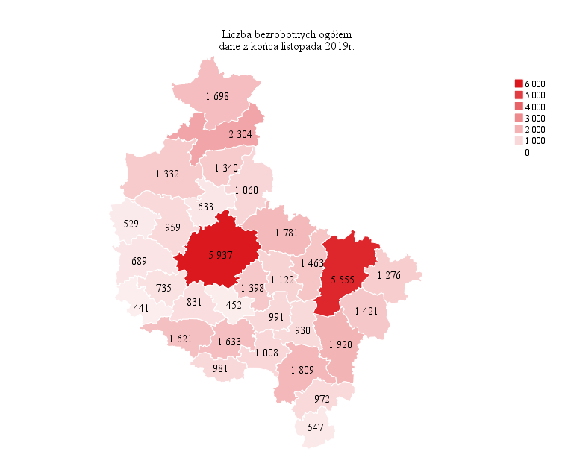
Powrót do spisu tabel

M2
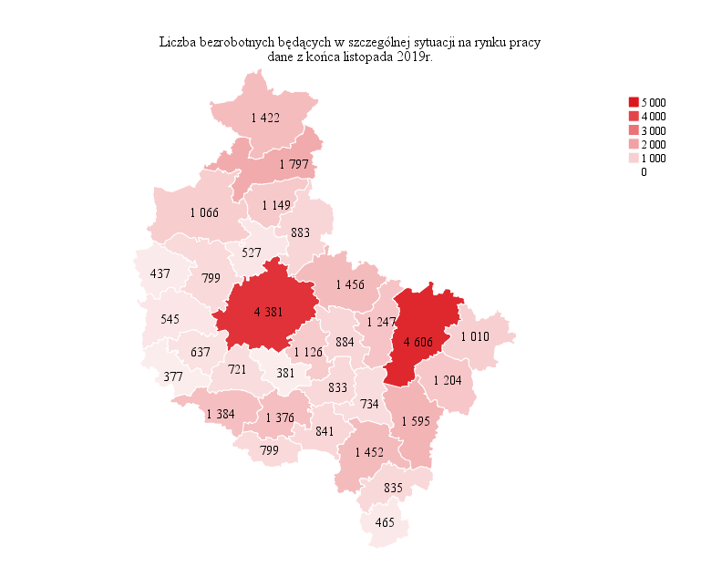
Powrót do spisu tabel

M3

Powrót do spisu tabel

M4
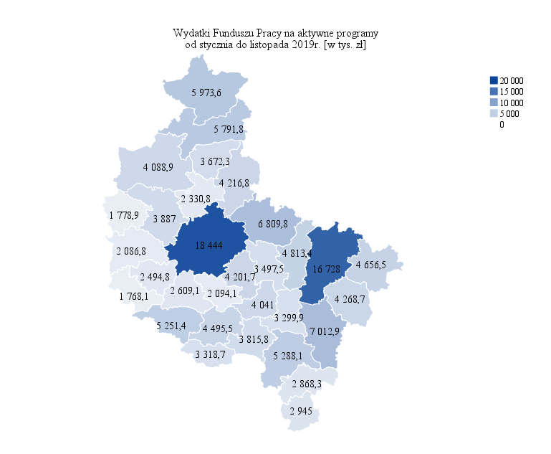
Powrót do spisu tabel

M5
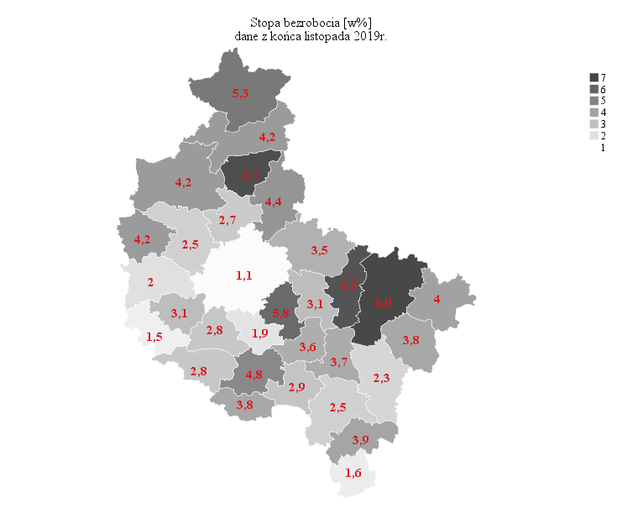
Powrót do spisu tabel

M6
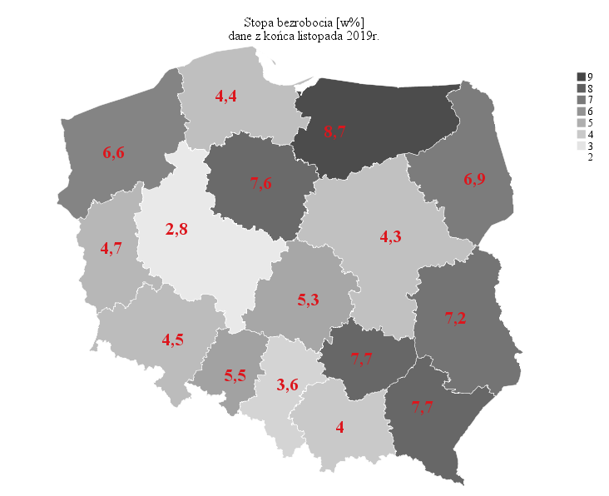
Powrót do spisu tabel

